Cronograma
CRONOGRAMAS DE LA SOLUCIÓN ANTES DE CONTROL DE CAMBIOS
 | 2013-11-15 | 2013-11-22 | 2013-11-29 | 2013-12-06 | 2013-12-13 | 2013-12-20 | 2013-12-30 | 2014-01-06 | 2014-01-13
APP ELEFANTES | Sprint 0 | Sprint 1 |  |  |  | Revisión final de calidad | Preproducción | Paso producción | Estabilización y aceptación
SEMANA | 1 | 2 | 3 | 4 | 5 | 6 | 7 | 8 | 9 | 10 | 11 | 12 |  |  |  |  |  |  |  |  |  |  | Total horas | valor hora | valor total
Líder técnico | 20 | 16 | 16 | 16 | 16 | 16 | 16 | 16 |  |  |  |  |  |  |  |  |  |  |  |  |  |  | 132 | $ 78,343 | $ 10,341,276
Experto Documentador junior | 20 | 16 | 16 | 16 | 16 | 16 | 16 | 16 |  |  |  |  |  |  |  |  |  |  |  |  |  |  | 132 | $ 30,732 | $ 4,056,624
Arquitecto de software | 16 | 16 | 16 | 16 | 16 | 16 |  |  |  |  |  |  |  |  |  |  |  |  |  |  |  |  | 96 | $ 99,620 | $ 9,563,520
Experto Programador de soluciones móviles | 36 | 36 | 36 | 36 | 36 | 36 | 32 | 32 | 5 |  |  |  |  |  |  |  |  |  |  |  |  |  | 285 | $ 58,348 | $ 16,629,180
Experto Programador de soluciones móviles | 36 | 36 | 36 | 36 | 36 | 36 | 32 | 32 | 5 |  |  |  |  |  |  |  |  |  |  |  |  |  | 285 | $ 58,348 | $ 16,629,180
Analista Junior de pruebas |  |  |  |  |  | 20 | 20 | 12 | 5 |  |  |  |  |  |  |  |  |  |  |  |  |  | 57 | $ 46,489 | $ 2,649,873
Diseñador gráfico | 20 | 20 | 20 | 20 | 11 |  |  |  |  |  |  |  |  |  |  |  |  |  |  |  |  |  | 91 | $ 43,833 | $ 3,988,803
Subtotal Elefantes Móvil | 148 | 930 |  |  |  |  |  |  |  |  |  |  |  |  |  |  |  |  |  |  |  |  | 1078 |  | $ 63,858,456
 |  |  |  |  |  |  |  |  |  | 2014-01-20 | 2014-01-27 | 2014-02-03 | 2014-02-10 | 2014-02-17 | 2014-02-24 | 2014-03-03 | 2014-03-10
 | Etapa 1 (entrega en ambiente piloto) |  |  |  |  |  |  | Etapa 2
ELEFANTES ADMINISTRADOR | sprint 0 | Sprint 1 | Sprint 2 |  |  | revisión final de calidad | Paso a producción (ambiente piloto) | Sprint 3 |  |  | Revisión final de calidad | Preproducción | Paso a producción | Estabilizacióny aceptación
SEMANA | 1 | 2 | 3 | 4 | 5 | 6 | 7 | 8 | 9 | 10 | 11 | 12 | 13 | 14 | 15 | 16 | 17 |  |  |  |  |  | Total horas | valor hora | valor total
Líder técnico | 20 | 20 | 20 | 20 | 20 | 20 | 20 | 20 | 20 | 20 | 8 | 20 | 10 | 8 | 8 | 4 | 4 |  |  |  |  |  | 262 | $ 78,343 | $ 20,525,866
Experto Documentador junior | 20 | 20 | 20 | 20 | 20 | 20 | 20 | 20 | 16 | 16 | 8 | 20 | 10 | 8 | 8 | 4 | 4 |  |  |  |  |  | 254 | $ 30,732 | $ 7,805,928
Arquitecto de software | 20 | 20 | 20 | 20 | 20 | 20 | 20 | 20 | 16 | 16 | 8 | 24 | 12 |  |  |  |  |  |  |  |  |  | 236 | $ 99,620 | $ 23,510,320
Analista Sénior |  | 40 | 40 | 40 | 40 | 40 | 20 | 40 | 40 | 40 | 4 | 40 | 20 |  |  |  |  |  |  |  |  |  | 404 | $ 59,772 | $ 24,147,888
Analista Junior |  | 20 | 20 | 20 | 20 | 20 | 20 | 20 | 20 | 20 | 40 | 40 | 19 |  |  |  |  |  |  |  |  |  | 279 | $ 44,072 | $ 12,296,088
Analista Sénior de pruebas |  | 40 |  |  | 40 | 40 | 16 | 16 | 20 | 20 | 20 | 40 | 12 |  |  |  |  |  |  |  |  |  | 264 | $ 59,772 | $ 15,779,808
Experto Especificador Junior | 40 | 40 |  |  |  |  |  | 20 |  |  |  |  |  |  |  |  |  |  |  |  |  |  | 100 | $ 44,072 | $ 4,407,200
Diseñador gráfico | 20 | 20 | 20 | 20 | 10 | 10 |  | 16 | 12 | 12 |  |  |  |  |  |  |  |  |  |  |  |  | 140 | $ 43,833 | $ 6,136,620
Experto en seguridad |  |  |  |  |  | 16 | 8 |  |  |  |  | 16 | 8 |  |  |  |  |  |  |  |  |  | 48 | $ 92,979 | $ 4,462,992
Líder de infraestructura |  | 16 |  |  |  | 16 | 8 |  |  |  |  | 16 | 8 |  |  |  |  |  |  |  |  |  | 64 | $ 89,658 | $ 5,738,112
Subtotal Elefantes Backend | 120 | 236 | 1695 |  |  |  |  |  |  |  |  |  |  |  |  |  |  |  |  |  |  |  | 2051 |  | $ 124,810,822

 | 164 | 260 | 1215 |  |  |  |  |  |  |  |  |  | 315
APP PEC |  |  |  |  |  |  |  |  | sprint 0 |  | Sprint 1 |  |  |  | Revisión final de calidad | Preproducción |  | Paso producción | Estabilización y aceptación
SEMANA |  |  |  |  |  |  |  |  | 9 | 10 | 11 | 12 | 13 | 14 | 15 | 16 | 17 | 18 | 19 | 20 | 21 | 22 | total hora | valor hora | valor total
Líder técnico |  |  |  |  |  |  |  |  | 16 | 16 | 16 | 16 | 16 | 16 | 20 | 16 | 12 | 12 | 12 | 8 | 8 | 8 | 192 | $ 78,343 | $ 15,041,856
Experto Documentador junior |  |  |  |  |  |  |  |  | 20 | 20 | 20 | 20 | 20 |  | 12 | 12 | 12 | 16 | 12 | 8 | 8 | 8 | 188 | $ 30,732 | $ 5,777,616
Arquitecto de software |  |  |  |  |  |  |  |  | 16 | 16 | 16 | 16 | 16 |  | 8 | 8 | 8 | 8 |  |  |  |  | 112 | $ 99,620 | $ 11,157,440
Experto Programador de soluciones móviles |  |  |  |  |  |  |  |  | 20 | 20 | 40 | 40 | 40 | 40 | 40 | 40 | 40 | 16 | 4 |  |  |  | 340 | $ 58,348 | $ 19,838,320
Experto Programador de soluciones móviles |  |  |  |  |  |  |  |  |  |  | 40 | 40 | 40 | 40 | 40 | 40 | 40 | 16 | 4 |  |  |  | 300 | $ 58,348 | $ 17,504,400
Analista Junior |  |  |  |  |  |  |  |  |  |  |  |  |  |  |  |  |  |  |  |  |  |  | 0 | $ 44,072 | $ 0
Analista Junior de pruebas |  |  |  |  |  |  |  |  |  |  |  |  |  |  | 40 | 40 | 27 | 16 | 4 |  |  |  | 127 | $ 46,489 | $ 5,904,103
Líder de infraestructura |  |  |  |  |  |  |  |  |  |  |  |  | 8 |  |  |  | 8 | 8 | 4 |  |  |  | 28 | $ 89,658 | $ 2,510,424
Experto Especificador Junior |  |  |  |  |  |  |  |  | 20 | 20 |  |  |  |  |  |  |  |  |  |  |  |  | 40 | $ 44,072 | $ 1,762,880
Diseñador gráfico |  |  |  |  |  |  |  |  | 40 | 40 | 16 | 16 | 16 | 16 | 12 | 28 | 28 |  |  |  |  |  | 212 | $ 43,833 | $ 9,292,596
Subtotal PEC Móvil |  |  |  |  |  |  |  |  | 264 |  | 1275 |  |  |  |  |  |  |  |  |  |  |  | 1539 |  | $ 88,789,635

CONSOLIDADO | CRONOGRAMA CONSOLIDADO (INCLUYE LAS 3 SOLUCIONES)
SEMANA | 1 | 2 | 3 | 4 | 5 | 6 | 7 | 8 | 9 | 10 | 11 | 12 | 13 | 14 | 15 | 16 | 17 | 18 | 19 | 20 | 21 | 22 | total hora | valor hora | valor total
Líder técnico | 40 | 36 | 36 | 36 | 36 | 36 | 36 | 36 | 36 | 36 | 24 | 36 | 26 | 24 | 28 | 20 | 16 | 12 | 12 | 8 | 8 | 8 | 586 | $ 78,343 | $ 45,908,998 | Con Funciones de gerente de proyecto
Experto Documentador junior | 40 | 36 | 36 | 36 | 36 | 36 | 36 | 36 | 36 | 36 | 28 | 40 | 30 | 8 | 20 | 16 | 16 | 16 | 12 | 8 | 8 | 8 | 574 | $ 30,732 | $ 17,640,168
Experto Programador de soluciones móviles (iOS) | 36 | 36 | 36 | 36 | 36 | 36 | 32 | 32 | 25 | 20 | 40 | 40 | 40 | 40 | 40 | 40 | 40 | 16 | 4 | 0 | 0 | 0 | 625 | $ 58,348 | $ 36,467,500
Experto Programador de soluciones móviles (android) | 36 | 36 | 36 | 36 | 36 | 36 | 32 | 32 | 5 | 0 | 40 | 40 | 40 | 40 | 40 | 40 | 40 | 16 | 4 | 0 | 0 | 0 | 585 | $ 58,348 | $ 34,133,580
Analista Junior de pruebas (movil) | 0 | 0 | 0 | 0 | 0 | 20 | 20 | 12 | 5 | 0 | 0 | 0 | 0 | 0 | 40 | 40 | 27 | 16 | 4 | 0 | 0 | 0 | 184 | $ 46,489 | $ 8,553,976
Analista Sénior de pruebas (web/servicios) | 0 | 40 | 0 | 0 | 40 | 40 | 16 | 16 | 20 | 20 | 20 | 40 | 12 | 0 | 0 | 0 | 0 | 0 | 0 | 0 | 0 | 0 | 264 | $ 59,772 | $ 15,779,808
Diseñador gráfico | 40 | 40 | 40 | 40 | 21 | 10 | 0 | 16 | 52 | 52 | 16 | 16 | 16 | 16 | 12 | 28 | 28 | 0 | 0 | 0 | 0 | 0 | 443 | $ 43,833 | $ 19,418,019
Arquitecto de software | 36 | 36 | 36 | 36 | 36 | 36 | 20 | 20 | 32 | 32 | 24 | 40 | 28 | 0 | 8 | 8 | 8 | 8 | 0 | 0 | 0 | 0 | 444 | $ 99,620 | $ 44,231,280
Experto Especificador Junior | 40 | 40 | 0 | 0 | 0 | 0 | 0 | 20 | 20 | 20 | 0 | 0 | 0 | 0 | 0 | 0 | 0 | 0 | 0 | 0 | 0 | 0 | 140 | $ 44,072 | $ 6,170,080
Analista Sénior | 0 | 40 | 40 | 40 | 40 | 40 | 20 | 40 | 40 | 40 | 4 | 40 | 20 | 0 | 0 | 0 | 0 | 0 | 0 | 0 | 0 | 0 | 404 | $ 59,772 | $ 24,147,888
Analista junior | 0 | 20 | 20 | 20 | 20 | 20 | 20 | 20 | 20 | 20 | 40 | 40 | 19 | 0 | 0 | 0 | 0 | 0 | 0 | 0 | 0 | 0 | 279 | $ 44,072 | $ 12,296,088
Experto en seguridad | 0 | 0 | 0 | 0 | 0 | 16 | 8 | 0 | 0 | 0 | 0 | 16 | 8 | 0 | 0 | 0 | 0 | 0 | 0 | 0 | 0 | 0 | 48 | $ 92,979 | $ 4,462,992
Líder de infraestructura | 0 | 16 | 0 | 0 | 0 | 16 | 8 | 0 | 0 | 0 | 0 | 16 | 16 | 0 | 0 | 0 | 8 | 8 | 4 | 0 | 0 | 0 | 92 | $ 89,658 | $ 8,248,536
 |  |  |  |  |  |  |  |  |  |  |  |  |  |  |  |  |  |  |  |  |  |  | 4668 |  | $ 277,458,913

CRONOGRAMAS DE LA SOLUCIÓN DESPUÉS DE CONTROL DE CAMBIOS No 1
 | Etapa 1 (entrega en ambiente piloto) no hay medición de ans |  |  |  |  |  |  |  | Etapa 2 |  |  |  |  |  |  |  |  |  |  | Total Horas |  |  | Total horas 2013 | valor hora 2013 | valor total 2013 | Total horas 2014 | valor hora 2014 | valor total 2014 | TOTAL SOLUCION
ELEFANTES ADMINISTRADOR | sprint 0 | Sprint 1 | Sprint 2 |  |  | revisión final de calidad | Paso a producción (ambiente piloto) |  | Sprint 3 |  |  | Revisión final de calidad | Preproducción |  | Paso a producción | Estabilizacióny aceptación
SEMANA | 2013 |  |  |  |  |  |  | 2014
 | 1 | 2 | 3 | 4 | 5 | 6 | 7 |  | 8 | 9 | 10 | 11 (7 dias) | 12 | 13 | 14 | 15 | 16 | 17 | 18
Líder técnico | 20 | 20 | 20 | 20 | 20 | 20 | 8 | 12 | 20 | 20 | 20 | 8 | 10 | 10 | 10 | 8 | 8 | 4 | 4 | 262 |  |  | 128 | $ 78,343 | $ 10,027,904 | 134 | $ 79,863 | $ 10,701,642 | $ 20,729,546
Experto Documentador junior | 20 | 20 | 20 | 20 | 20 | 20 | 8 | 12 | 20 | 16 | 16 | 8 | 10 | 10 | 10 | 8 | 8 | 4 | 4 | 254 |  |  | 128 | $ 30,732 | $ 3,933,696 | 126 | $ 31,328 | $ 3,947,328 | $ 7,881,024
Arquitecto de software | 20 | 20 | 20 | 20 | 20 | 20 | 8 | 12 | 20 | 16 | 16 | 8 | 12 | 12 | 12 |  |  |  |  | 236 |  |  | 128 | $ 99,620 | $ 12,751,360 | 108 | $ 101,553 | $ 10,967,724 | $ 23,719,084
Analista Sénior |  | 40 | 40 | 40 | 40 | 40 | 8 | 12 | 40 | 40 | 40 | 4 | 20 | 20 | 20 |  |  |  |  | 404 |  |  | 208 | $ 59,772 | $ 12,432,576 | 196 | $ 60,932 | $ 11,942,672 | $ 24,375,248
Analista Junior |  | 20 | 20 | 20 | 20 | 20 | 8 | 12 | 20 | 20 | 20 | 40 | 20 | 20 | 19 |  |  |  |  | 279 |  |  | 108 | $ 44,072 | $ 4,759,776 | 171 | $ 44,927 | $ 7,682,517 | $ 12,442,293
Analista Sénior de pruebas |  | 40 |  |  | 40 | 40 | 4 | 12 | 16 | 20 | 20 | 20 | 20 | 20 | 12 |  |  |  |  | 264 |  |  | 124 | $ 59,772 | $ 7,411,728 | 140 | $ 60,932 | $ 8,530,480 | $ 15,942,208
Experto Especificador Junior | 40 | 40 |  |  |  |  |  |  | 20 |  |  |  |  |  |  |  |  |  |  | 100 |  |  | 80 | $ 44,072 | $ 3,525,760 | 20 | $ 44,927 | $ 898,540 | $ 4,424,300
Diseñador gráfico | 20 | 20 | 20 | 20 | 10 | 10 |  |  | 16 | 12 | 12 |  |  |  |  |  |  |  |  | 140 |  |  | 100 | $ 43,833 | $ 4,383,300 | 40 | $ 44,683 | $ 1,787,320 | $ 6,170,620
Experto en seguridad |  |  |  |  |  | 16 |  | 8 |  |  |  |  | 8 | 8 | 8 |  |  |  |  | 48 |  |  | 16 | $ 92,979 | $ 1,487,664 | 32 | $ 94,783 | $ 3,033,056 | $ 4,520,720
Líder de infraestructura |  | 16 |  |  |  | 16 |  | 8 |  |  |  |  | 8 | 8 | 8 |  |  |  |  | 64 |  |  | 32 | $ 89,658 | $ 2,869,056 | 32 | $ 91,397 | $ 2,924,704 | $ 5,793,760
Subtotal Elefantes Backend | 120 | 236 | 1695 |  |  |  |  |  |  |  |  |  |  |  |  |  |  |  |  | 2051 |  |  | 1052 |  | $ 63,582,820 | 999 |  | $ 62,415,983 | $ 125,998,803

 | 164 | 260 | 1215 |  |  |  |  |  |  |  |  |  | 315
APP PEC |  |  |  |  |  |  |  |  |  | sprint 0 |  | Sprint 1 |  |  |  | Revisión final de calidad | Preproducción |  | Paso producción | Estabilización y aceptación
SEMANA |  |  |  |  |  |  |  |  |  | 9 | 10 | 11 | 12 | 13 | 14 | 15 | 16 | 17 | 18 | 19 | 20 | 21 | 22 |  |  | total hora | valor hora | valor total
Líder técnico |  |  |  |  |  |  |  |  |  | 16 | 16 | 5 |  |  |  |  |  |  |  |  |  |  |  |  |  | 37 | $ 79,863 | $ 2,954,931
Experto Documentador junior |  |  |  |  |  |  |  |  |  | 20 | 20 | 6 |  |  |  |  |  |  |  |  |  |  |  |  |  | 46 | $ 31,328 | $ 1,441,088
Arquitecto de software |  |  |  |  |  |  |  |  |  | 16 | 16 | 3 |  |  |  |  |  |  |  |  |  |  |  |  |  | 35 | $ 101,553 | $ 3,554,355
Experto Programador de soluciones móviles |  |  |  |  |  |  |  |  |  | 20 | 20 | 5 |  |  |  |  |  |  |  |  |  |  |  |  |  | 45 | $ 59,480 | $ 2,676,600
Experto Programador de soluciones móviles |  |  |  |  |  |  |  |  |  |  |  | 3 |  |  |  |  |  |  |  |  |  |  |  |  |  | 3 | $ 59,480 | $ 178,440
Analista Junior |  |  |  |  |  |  |  |  |  |  |  |  |  |  |  |  |  |  |  |  |  |  |  |  |  | 0 | $ 44,927 | $ 0
Analista Junior de pruebas |  |  |  |  |  |  |  |  |  |  |  |  |  |  |  |  |  |  |  |  |  |  |  |  |  | 0 | $ 47,391 | $ 0
Líder de infraestructura |  |  |  |  |  |  |  |  |  |  |  |  |  |  |  |  |  |  |  |  |  |  |  |  |  | 0 | $ 91,397 | $ 0
Experto Especificador Junior |  |  |  |  |  |  |  |  |  | 20 | 20 |  |  |  |  |  |  |  |  |  |  |  |  |  |  | 40 | $ 44,927 | $ 1,797,080
Diseñador gráfico |  |  |  |  |  |  |  |  |  | 40 | 40 | 5 |  |  |  |  |  |  |  |  |  |  |  |  |  | 85 | $ 44,683 | $ 3,798,055
Subtotal PEC Móvil |  |  |  |  |  |  |  |  |  | 264 |  | 27 |  |  |  |  |  |  |  |  |  |  |  |  |  | 291 |  | $ 16,400,549

CRONOGRAMA DE LA SOLUCIÓN APPSERVI - CONTROL DE CAMBIOS No 2

DISTRIBUCIÓN DE RECURSOS SOLUCIÓN APPSERVI CONTROL DE CAMBIOS No 3
 | DISEÑO | IMPLEMENTACION DESARROLLO
SPRINT'S | Sprint 0 | Sprint 1 |  |  |  | Sprint Revisión Final de Calidad |  |  | Sprint Preproducción |  |  | Sprint Paso Produccion | ESTABILIZACION |  |  |  | Total Horas | Tarifa 2014 | Totales | %
Semanas | 1 | 2 | 3 | 4 | 5 | 6 | 7 | 8 2 dias | 9 | 10 4 dias | 11 | 12 | 13 | 14 | 15 | 16
Líder Técnico | 16 | 16 | 16 | 16 | 4 | 11 | 6 | 3 | 10 | 5 | 5 | 20 | 8 | 4 | 4 | 4 | 148 | $79,863 | $11,819,724 | 12.03%
Experto Documentador Junior | 20 | 20 | 20 | 16 | 4 | 12 | 5 | 3 | 10 | 5 | 5 | 16 | 4 | 4 | 4 |  | 148 | $31,328 | $4,636,544 | 12.03%
Arquitecto de Software | 20 | 20 | 20 | 16 | 4 | 13 | 4 | 3 | 5 | 3 | 2 |  |  |  |  |  | 110 | $101,553 | $11,170,830 | 8.94%
Experto Programador de Soluciones Móviles | 20 | 36 | 36 | 18 | 18 | 22 | 10 | 4 | 18 | 9 | 9 | 2 |  |  |  |  | 202 | $59,480 | $12,014,960 | 16.42%
Experto Programador de Soluciones Móviles | 20 | 36 | 36 | 18 | 18 | 19 | 14 | 3 | 18 | 9 | 9 | 2 |  |  |  |  | 202 | $59,480 | $12,014,960 | 16.42%
Analista Junior |  | 40 | 40 | 20 | 20 | 21 | 14 | 5 | 18 | 9 | 9 |  | 2 | 2 |  |  | 200 | $44,927 | $8,985,400 | 16.26%
Analista Junior de Pruebas |  |  |  | 20 | 20 | 20 | 20 |  | 10 | 5 | 5 |  |  |  |  |  | 100 | $47,391 | $4,739,100 | 8.13%
Experto en Seguridad |  |  |  |  |  |  |  |  | 8 | 4 | 4 | 16 |  |  |  |  | 32 | $94,783 | $3,033,056 | 2.60%
Líder Infraestructura |  |  |  |  |  |  |  |  | 2 | 2 |  | 4 |  |  |  |  | 8 | $91,397 | $731,176 | 0.65%
Diseñador Gráfico | 20 | 20 | 20 | 20 |  |  |  |  |  |  |  |  |  |  |  |  | 80 | $44,683 | $3,574,640 | 6.50%
TOTALES | 116 | 1114 |  |  |  |  |  |  |  |  |  |  |  |  |  |  | 1230 |  | $72,720,390 | 100%
 | Días incluidos en control de cambios No 3

Distribución del Costo
ACTIVIDADES SPRINT 0 POR SOLUCIÓN Y ROL
APP ELEFANTES | Sprint 0 | Actividades |  |  |  |  |  |  |  | ELEFANTES ADMINISTRADOR |  | sprint 0 | Actividades |  |  |  |  |  |  |  |  |  |  |  |  |  | 23% | $ 63,858,456 | Elefantes Movil
SEMANA | 1 |  |  |  |  |  |  |  |  | SEMANA |  | 1 |  |  |  |  |  |  |  |  |  |  |  |  |  |  | 45% | $ 125,998,803 | Elefantes Administrador
Líder técnico | 20 | Planeación Sprint 0 Retrospectiva Sprint 0 Reunión kick off Reunión revisión de riesgos Revisión Plan de Proyecto Seguimiento al equipo |  |  |  |  |  |  |  | Líder técnico |  | 20 | Calidad actas Crear el product backlog Desarrollar documento Presentación mockups Grupo UTSW Reuniones de levantamiento de requerimientos EB Backend Segiumiento al equipo |  |  |  |  |  |  |  |  |  |  |  |  |  | 6% | $ 16,400,549 | PEC Móvil
Experto Documentador junior | 20 | Documentación del proyecto Planeación Sprint 0 Retrospectiva Sprint 0 Reunión kick off Reunión revisión de riesgos Revisión Plan de Proyecto |  |  |  |  |  |  |  | Experto Documentador junior |  | 20 | Corrección y publicación de actas Descargue de plantillas de todos los entregables del proyecto Elaboración y publicación de actas Elaboración de plantilla participantes del proyecto Revisión de plan de proyecto |  |  |  |  |  |  |  |  |  |  |  |  |  | 26% | $72,720,390 | AppServi
Arquitecto de software | 16 | Análisis de información inicial Planeación Sprint 0 Retrospectiva Sprint 0 Revisión Matriz Criterios de Aceptación Revisión Plan de proyecto |  |  |  |  |  |  |  | Arquitecto de software |  | 20 | Revisión de arquitectura para elefantes backend Presentación de mockups grupo UTSW Reunión de revisión y validación de arquitectura Revisión de mockups elefantes backend Revisión plan de proyecto |  |  |  |  |  |  |  |  |  |  |  |  |  | 100% | $ 278,978,198 | TOTAL SM4
Experto Programador de soluciones móviles | 36 | Análisis de información inicial Configuración del repositorio Crear funcionalidad base Generar proyecto base Planeación Sprint 0 Retrospectiva Sprint 0 Reunión de kick off Reunión revisión administrador web Revisión Definición Servicios Web Revisión Matriz Criterios de Aceptación Revisión Plan de proyecto |  |  |  |  |  |  |  | Experto Especificador Junior |  | 40 | Desarrollar vistas de casos de uso Presentación mockups grupo UTSW Reuniones de levantamiento de requerimientos elefantes backend Revisión de mockups elefantes backend
Experto Programador de soluciones móviles | 36 | Análisis de información inicial Configuración repositorio SVN Creación de vista Home Creación de vista de splash iOS Generar proyecto base iOS Planeación Sprint 0 Retrospectiva Sprint 0 Revisión definición de servicios web Revisión plan de proyecto |  |  |  |  |  |  |  | Diseñador gráfico |  | 20 | Presentación mockups grupo UTSW Reuniones de levantamiento de requerimientos elefantes backend Revisión de mockups elefantes backend
Diseñador gráfico | 20 | Planeación Sprint 0 Retrospectiva Sprint 0 Reunión kick off Revisión Plan de Proyecto Revisión Prototipos EB |  |  |  |  |  |  |  | Subtotal Elefantes Backend |  | 120
Subtotal Elefantes Móvil | 148

PEC MOVIL | Sprint 0 |  | Actividades |  |  |  |  |  |  | APPSERVI |  | sprint 0 | Actividades
SEMANA | 1 | 2 |  |  |  |  |  |  |  | SEMANA |  | 1
Líder técnico | 16 | 16 | Planeación y retrospectiva del sprint 0 Seguimiento al equipo Revisión diseño PEC |  |  |  |  |  |  | Líder Técnico |  | 16 | Reunión de kick off Revisión de documentos de diseño con la entidad Planeación y retrospectiva del sprint Seguimiento del equipo de trabajo Crear el product backlog
Experto Documentador junior | 20 | 20 | Planeación y retrospectiva del sprint 0 Documentación del proyecto Elaboración, ajustes y publicación de actas |  |  |  |  |  |  | Experto Documentador Junior |  | 20 | Descargue de plantillas de todos los entregables del proyecto Elaboración y publicación de actas Elaboración de plantilla participantes del proyecto Revisión de plan de proyecto Planeación y retrospectiva del sprint
Arquitecto de software | 16 | 16 | Planeación y retrospectiva del sprint 0 Revisión plan de proyecto Revisión de servicios WEB de la entidad |  |  |  |  |  |  | Arquitecto de Software |  | 20 | Reunión de kick off Revisión de documentos de diseño con la entidad Planeación y retrospectiva del sprint Revisión definición Servicios WEB
Experto Programador de soluciones móviles | 20 | 20 | Revisión de diseño Planeación y retrospectiva del sprint Revisión Servicios WEB de la entidad Generar proyecto base Creación de repositorio Revisión de historias de usuario |  |  |  |  |  |  | Experto Programador de Soluciones Móviles |  | 20 | Reunión de kick off Revisión de documentos de diseño Planeación y retrospectiva del sprint Revisión definición Servicios WEB Generar proyecto base Creación de repositorio
Experto Especificador Junior | 20 | 20 | Revisión de diseño Planeación y retrospectiva del sprint Actualización de historias de usuario |  |  |  |  |  |  | Experto Programador de Soluciones Móviles |  | 20 | Reunión de kick off Revisión de documentos de diseño Planeación y retrospectiva del sprint Revisión definición Servicios WEB Generar proyecto base Creación de repositorio
Diseñador gráfico | 40 | 40 | Revisión de diseño Planeación y retrospectiva del sprint Rediseño PEC Presentación de propuesta rediseño PEC |  |  |  |  |  |  | Diseñador Gráfico |  | 20 | Reunión de kick off Revisión de documentos de diseño Planeación y retrospectiva del sprint Ajustes a prototipo de la solución Generación Archivos Editables iOS Generación Archivos Editables Android
Subtotal PEC Móvil | 264 |  |  |  |  |  |  |  |  | Subtotal AppServi |  | 116

Adquisiciones
CORREO ENVIADO POR BEATRIZ TOFIÑO EL DÍA 2013-10-02 EN EL QUE SE INDICABA EL COSTO PARA CUBRIR EL EVENTO EN MEDELLÍN

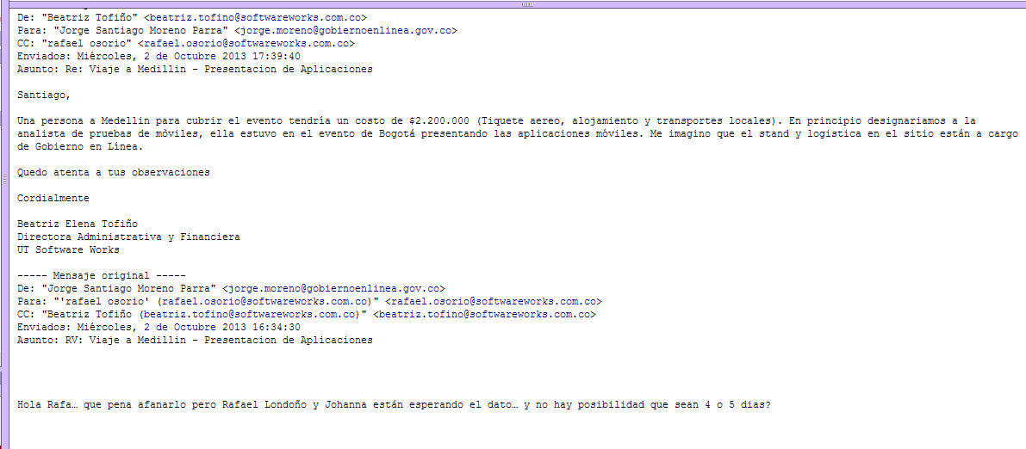



SOPORTES ADQUISICIONES TIENDA DE APLICACIONES

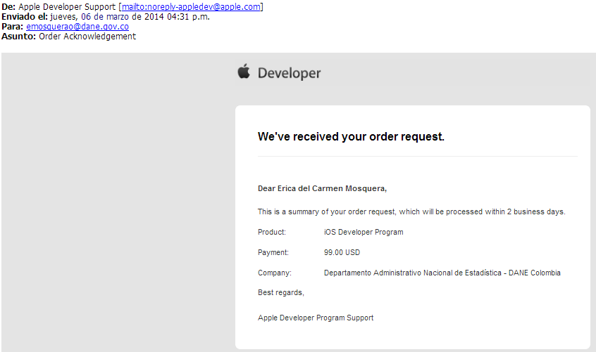
IOS
 | TRM | $ 2,045

ANDROID
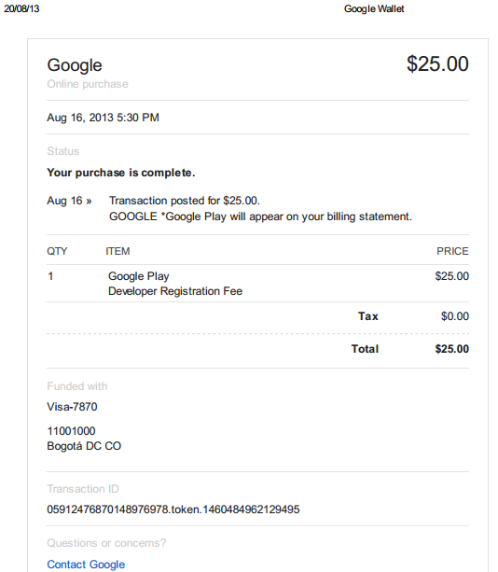

 | TRM | $ 1,901

